Datos a Combinar
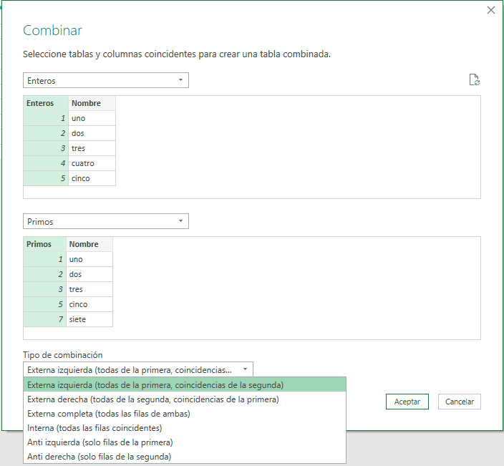
Enteros | Nombre | Primos | Nombre
1 | uno | 1 | uno
2 | dos | 2 | dos
3 | tres | 3 | tres
4 | cuatro | 5 | cinco
5 | cinco | 7 | siete
6 | seis | 11 | once
7 | siete | 13 | trece
8 | ocho | 17 | diecisiete
9 | nueve | 19 | diecinueve
10 | diez | 23 | veintitrés

Distintas opciones de Combinar estas dos tablas

ExternaIzquierda
EXTERNA IZQUIERDA
(LEFT OUTER)
Todas las filas de la primera tabla, y coincidentes de la segunda
Tipo BUSCARV
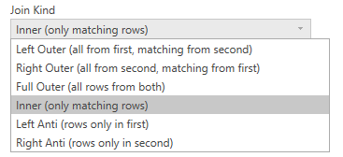

Externa Izquierda
Enteros | Nombre | Primos.Primos | Primos.Nombre
1 | uno | 1 | uno
2 | dos | 2 | dos
3 | tres | 3 | tres
5 | cinco | 5 | cinco
7 | siete | 7 | siete
4 | cuatro
6 | seis
8 | ocho
9 | nueve
10 | diez

ExternaDerecha
EXTERNA DERECHA
(RIGHT OUTER)
Todas las filas de la segunda tabla, y coincidentes de la primera
Tipo BUSCARV

Externa Derecha
Enteros | Nombre | Primos.Primos | Primos.Nombre
1 | uno | 1 | uno
2 | dos | 2 | dos
3 | tres | 3 | tres
5 | cinco | 5 | cinco
7 | siete | 7 | siete
 |  | 11 | once
 |  | 13 | trece
 |  | 17 | diecisiete
 |  | 19 | diecinueve
 |  | 23 | veintitrés

ExternaCompleta
EXTERNA COMPLETA
(FULL OUTER)
Todas las filas de la ambas tablas
Tipo BUSCARV

Externa Completa
Enteros | Nombre | Primos.Primos | Primos.Nombre
1 | uno | 1 | uno
2 | dos | 2 | dos
3 | tres | 3 | tres
5 | cinco | 5 | cinco
7 | siete | 7 | siete
 |  | 11 | once
 |  | 13 | trece
 |  | 17 | diecisiete
 |  | 19 | diecinueve
 |  | 23 | veintitrés
4 | cuatro
6 | seis
8 | ocho
9 | nueve
10 | diez

Interna
INTERNA (INNER)
Solo filas coincidentes.
Tipo FILTRO

Interna
Enteros | Nombre | Primos.Primos | Primos.Nombre
1 | uno | 1 | uno
2 | dos | 2 | dos
3 | tres | 3 | tres
5 | cinco | 5 | cinco
7 | siete | 7 | siete

AntiIzquierda
ANTIIZQUIERDA (LEFT ANTI)
Solo filas de la primera tabla.
Tipo FILTRO

Anti Izquierda
Enteros | Nombre | Primos.Primos | Primos.Nombre
4 | cuatro
6 | seis
8 | ocho
9 | nueve
10 | diez

AntiDerecha
ANTIDERECHA (RIGHT ANTI)
Solo filas de la segunda tabla.
Tipo FILTRO

Anti Derecha
Enteros | Nombre | Primos.Primos | Primos.Nombre
 |  | 11 | once
 |  | 13 | trece
 |  | 17 | diecisiete
 |  | 19 | diecinueve
 |  | 23 | veintitrés

